Sheet1
提 案 書

アタック＆クリーンギフト KAG-20 |  | 参考上代 | ¥2,000 | 販売価格
 |  | （税別） |  | （税別）
【JAN】 | 4562121883970
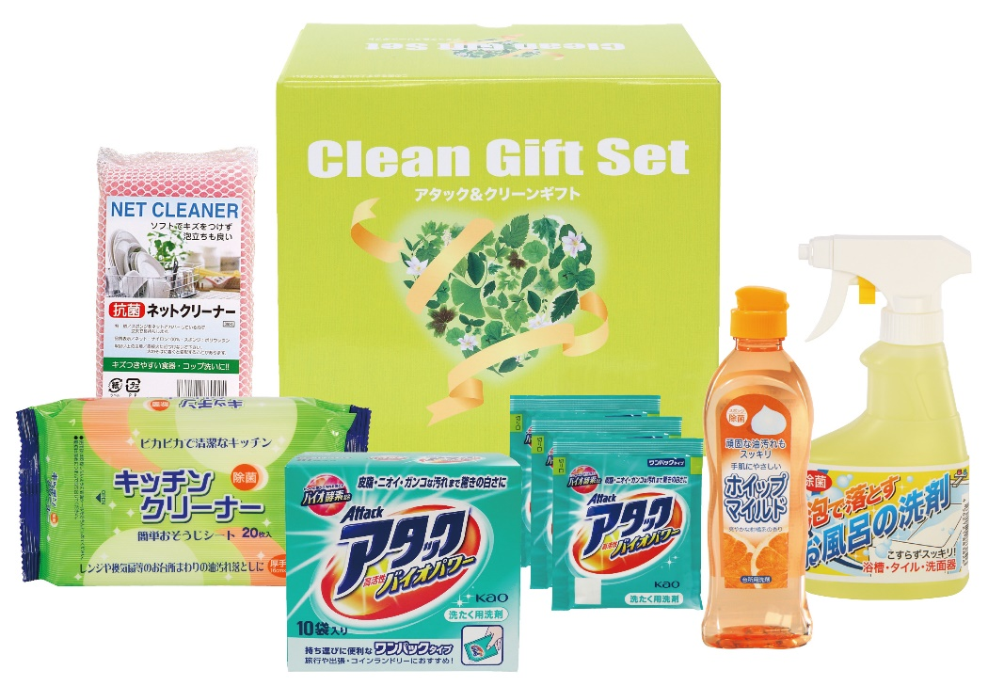 |  |  | 【商品番号】 6366 【パッケージサイズ】 216×190×115mm・1400ｇ 【個装形態】 化粧箱入 【入数】 12 【セット内容】 花王アタック（10包）×1・花王アタック（3包）×1・ホイップマイルド（台所洗剤・250ml）×1・お風呂の洗剤スプレー（300ml）×1・キッチンクリーナー（20P）×1・抗菌ネットクリーナー×1 【商品説明】 贈って喜ばれる毎日の暮らしの生活必需品 【備考】 6点セット 【生産国】 日本・中国

